Worksheet
Tytuł | Zdjęcie | Indeks | Cena netto | Cena brutto
GLOBAL Track Pro SZYNOPRZEWÓD 3F 1mb biały RAL 9016 | 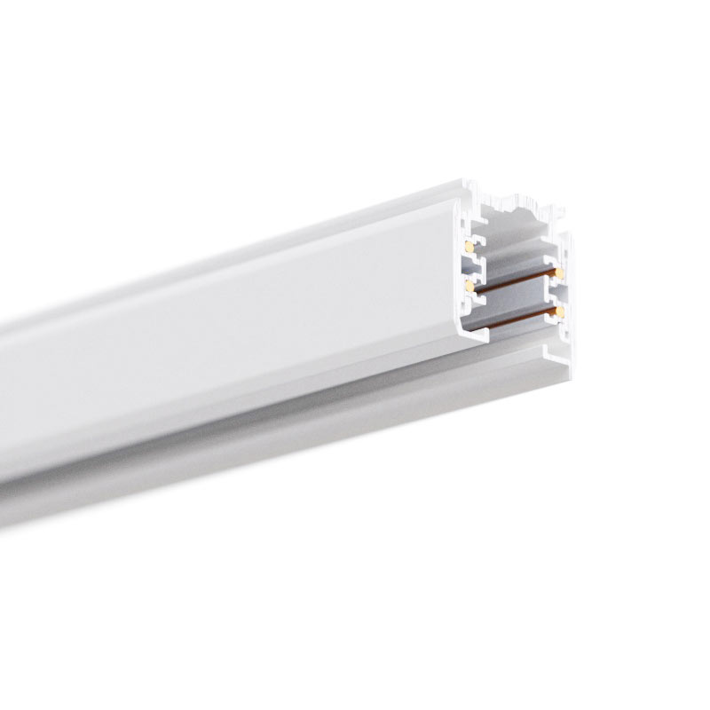 | XTS4100-3 | 122,48 zł | 150,65 zł
GLOBAL Track Pro SZYNOPRZEWÓD 3F 1mb czarny RAL 9005 | 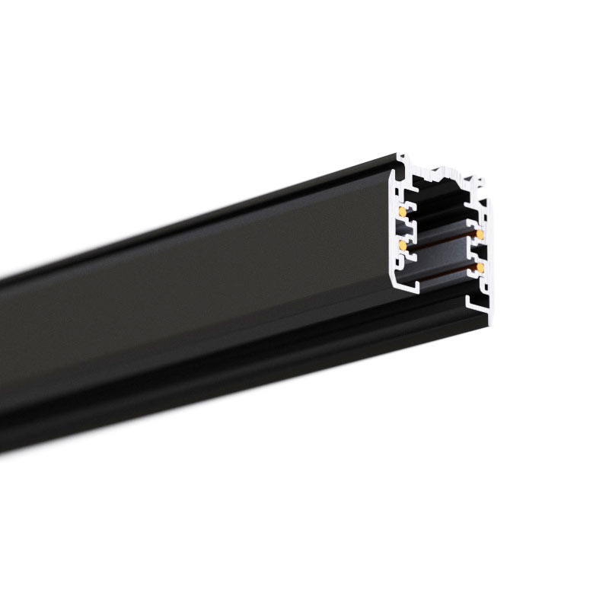 | XTS4100-2 | 122,48 zł | 150,65 zł
GLOBAL Track Pro SZYNOPRZEWÓD 3F 1mb srebrny GLOBAL | 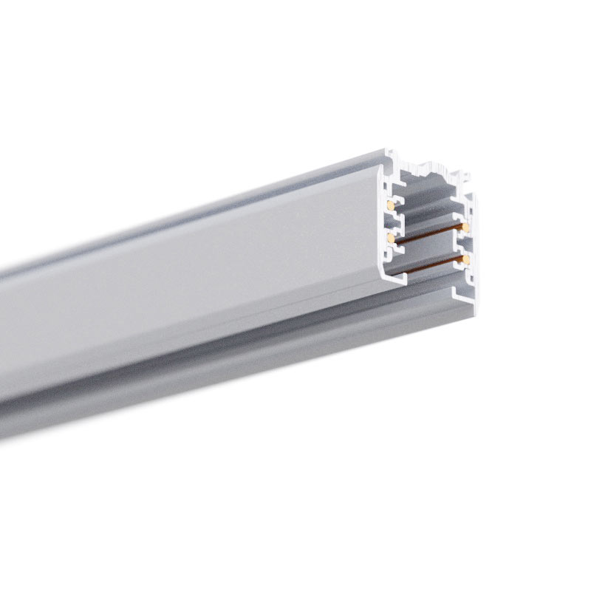 | XTS4100-1 | 122,48 zł | 150,65 zł
GLOBAL Track Pro SZYNOPRZEWÓD 3F 2mb biały RAL 9016 |  | XTS4200-3 | 244,95 zł | 301,29 zł
GLOBAL Track Pro SZYNOPRZEWÓD 3F 2mb czarny RAL 9005 |  | XTS4200-2 | 244,95 zł | 301,29 zł
GLOBAL Track Pro SZYNOPRZEWÓD 3F 2mb srebrny GLOBAL |  | XTS4200-1 | 244,95 zł | 301,29 zł
GLOBAL Track Pro SZYNOPRZEWÓD 3F 3mb biały RAL 9016 |  | XTS4300-3 | 367,43 zł | 451,94 zł
GLOBAL Track Pro SZYNOPRZEWÓD 3F 3mb czarny RAL 9005 |  | XTS4300-2 | 367,43 zł | 451,94 zł
GLOBAL Track Pro SZYNOPRZEWÓD 3F 3mb srebrny GLOBAL |  | XTS4300-1 | 367,43 zł | 451,94 zł
GLOBAL Track Pro SZYNOPRZEWÓD WPUSZCZANY 3F 1mb biały RAL 9016 | 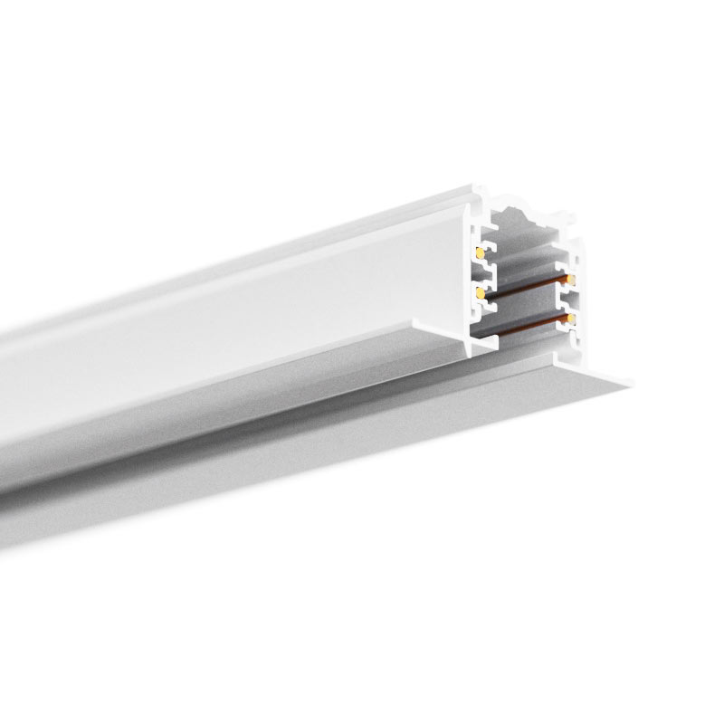 | XTSF4100-3 | 179,63 zł | 220,94 zł
GLOBAL Track Pro SZYNOPRZEWÓD WPUSZCZANY 3F 1mb czarny RAL 9005 | 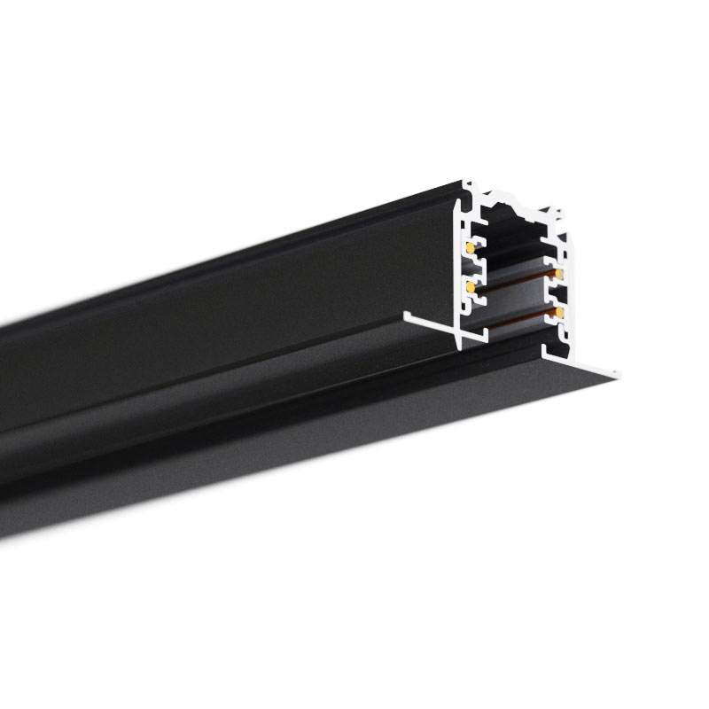 | XTSF4100-2 | 179,63 zł | 220,94 zł
GLOBAL Track Pro SZYNOPRZEWÓD WPUSZCZANY 3F 1mb srebrny GLOBAL | 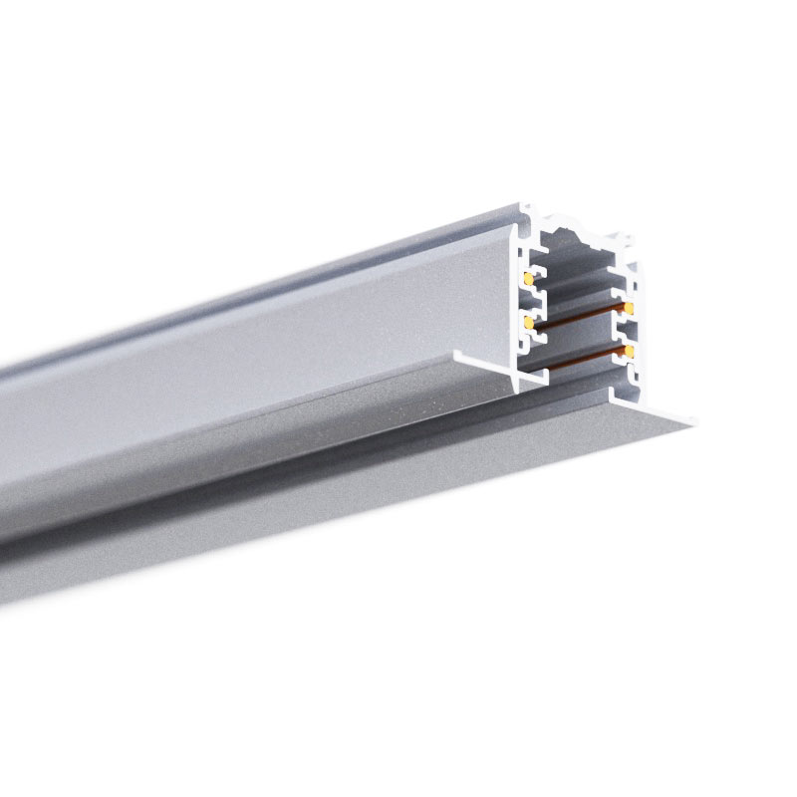 | XTSF4100-1 | 179,63 zł | 220,94 zł
GLOBAL Track Pro SZYNOPRZEWÓD WPUSZCZANY 3F 2mb biały RAL 9016 |  | XTSF4200-3 | 359,26 zł | 441,89 zł
GLOBAL Track Pro SZYNOPRZEWÓD WPUSZCZANY 3F 2mb czarny RAL 9005 |  | XTSF4200-2 | 359,26 zł | 441,89 zł
GLOBAL Track Pro SZYNOPRZEWÓD WPUSZCZANY 3F 2mb srebrny GLOBAL |  | XTSF4200-1 | 359,26 zł | 441,89 zł
GLOBAL Track Pro SZYNOPRZEWÓD WPUSZCZANY 3F 3mb biały RAL 9016 |  | XTSF4300-3 | 538,89 zł | 662,83 zł
GLOBAL Track Pro SZYNOPRZEWÓD WPUSZCZANY 3F 3mb czarny RAL 9005 |  | XTSF4300-2 | 538,89 zł | 662,83 zł
GLOBAL Track Pro SZYNOPRZEWÓD WPUSZCZANY 3F 3mb srebrny GLOBAL |  | XTSF4300-1 | 538,89 zł | 662,83 zł
GLOBAL Track Pro 3F klamra SKB 12 biały RAL 9016 | 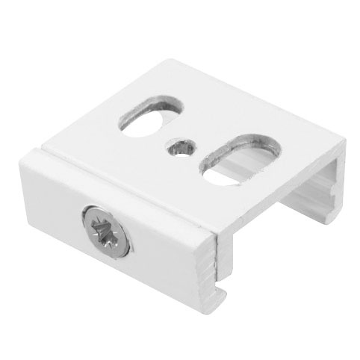 | SKB12-3 | 10,61 zł | 13,05 zł
GLOBAL Track Pro 3F klamra SKB 12 czarny RAL 9005 | 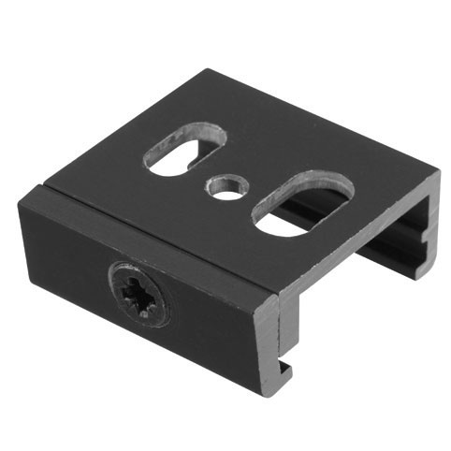 | SKB12-2 | 10,61 zł | 13,05 zł
GLOBAL Track Pro 3F klamra SKB 12 srebrny GLOBAL | 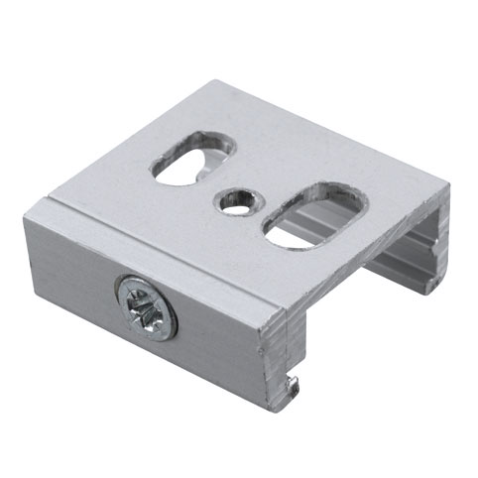 | SKB12-1 | 10,61 zł | 13,05 zł
GLOBAL Track Pro 3F zasilanie biały RAL 9016 | 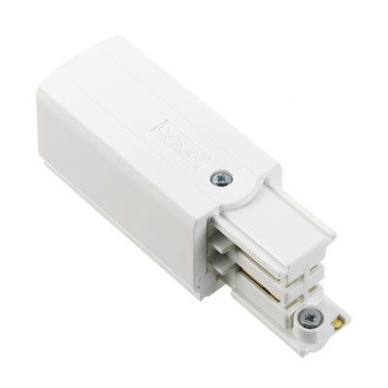 | XTS11-3 / XTS12-3 | 46,54 zł | 57,24 zł
GLOBAL Track Pro 3F zasilanie czarny RAL 9005 | 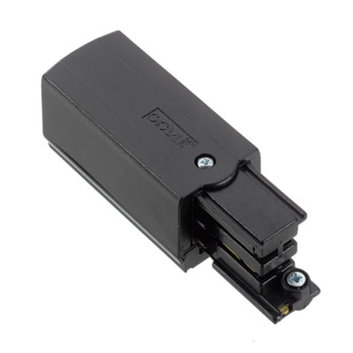 | XTS11-2 / XTS12-2 | 46,54 zł | 57,24 zł
GLOBAL Track Pro 3F zasilanie srebrny GLOBAL | 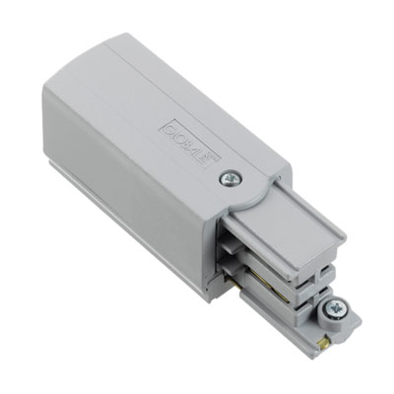 | XTS11-1 / XTS12-1 | 46,54 zł | 57,24 zł
GLOBAL Track Pro 3F zasilanie środkowe biały RAL 9016 | 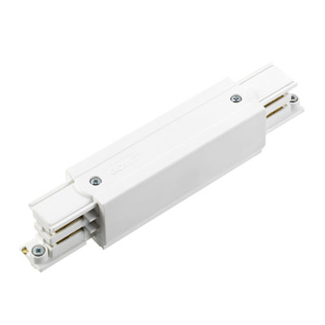 | XTS14-3 | 122,48 zł | 150,65 zł
GLOBAL Track Pro 3F zasilanie środkowe czarny RAL 9005 | 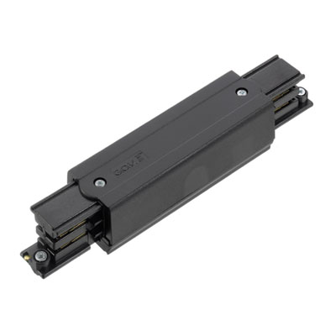 | XTS14-2 | 122,48 zł | 150,65 zł
GLOBAL Track Pro 3F zasilanie środkowe srebrny GLOBAL | 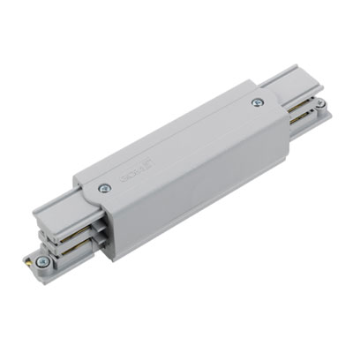 | XTS14-1 | 122,48 zł | 150,65 zł
GLOBAL Track Pro 3F złączka środkowa biały RAL 9016 | 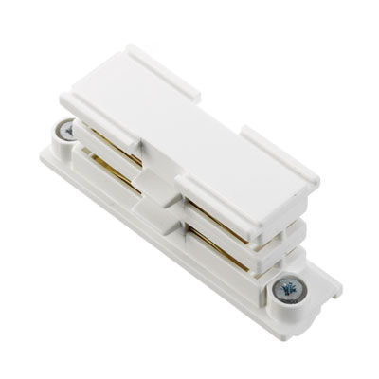 | XTS21-3 | 34,29 zł | 42,18 zł
GLOBAL Track Pro 3F złączka środkowa czarny RAL 9005 | 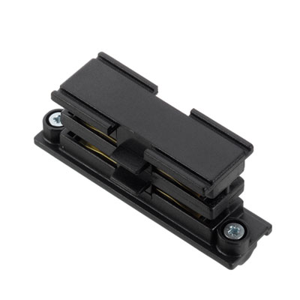 | XTS21-2 | 34,29 zł | 42,18 zł
GLOBAL Track Pro 3F złączka środkowa srebrny GLOBAL | 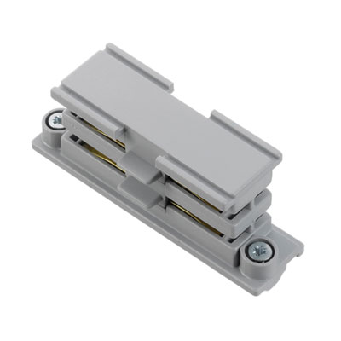 | XTS21-1 | 34,29 zł | 42,18 zł
GLOBAL Track Pro 3F zaślepka biały RAL 9016 | 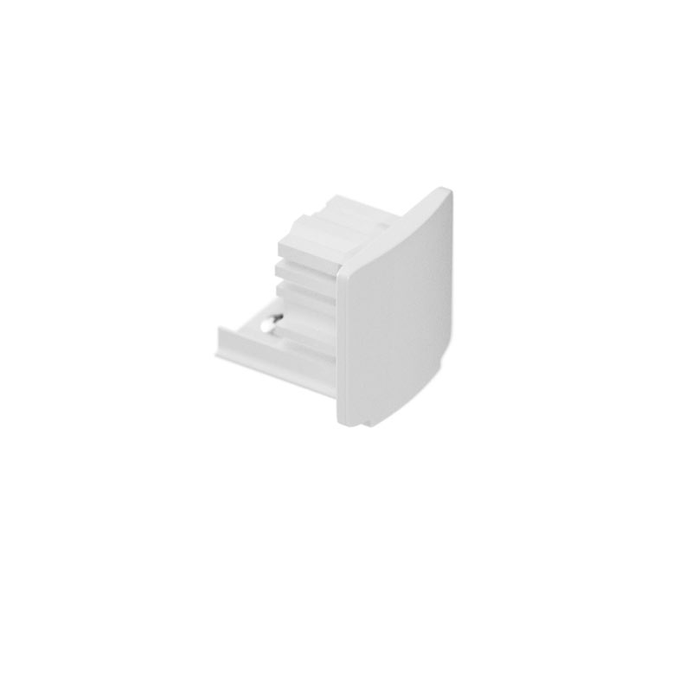 | XTS41-3 | 7,84 zł | 9,64 zł
GLOBAL Track Pro 3F zaślepka czarny RAL 9005 | 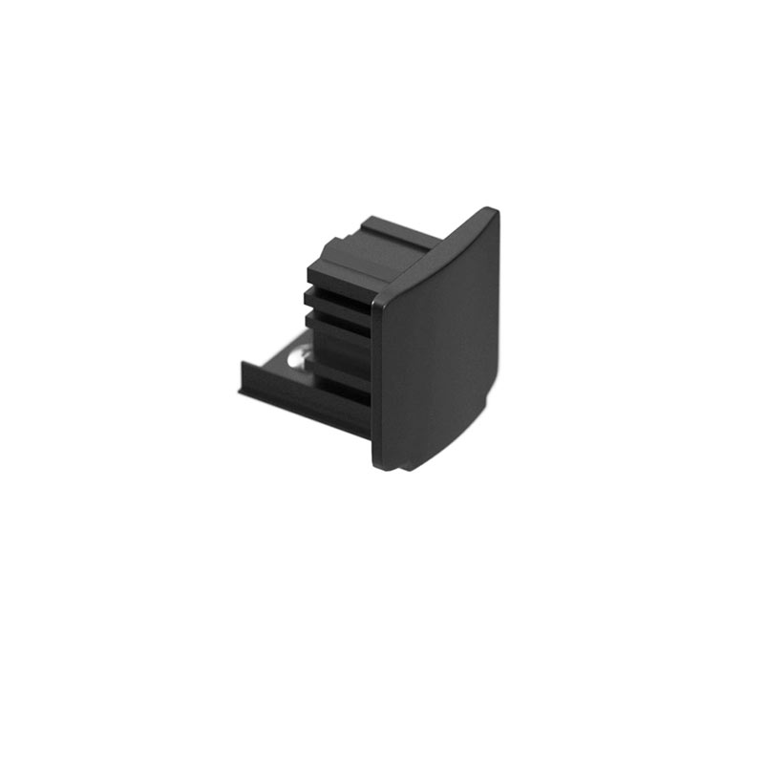 | XTS41-2 | 7,84 zł | 9,64 zł
GLOBAL Track Pro 3F zaślepka srebrny GLOBAL | 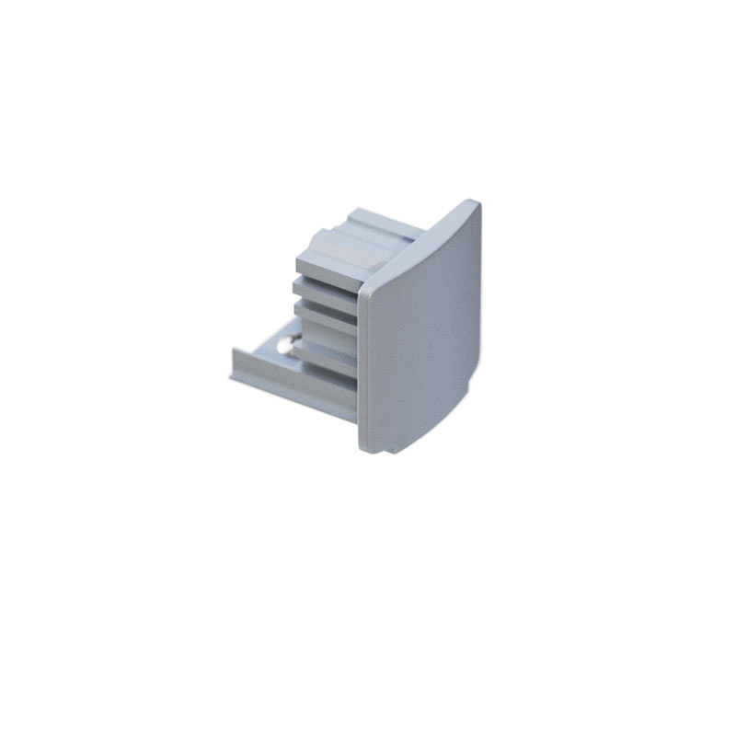 | XTS41-1 | 7,84 zł | 9,64 zł
GLOBAL Track Pro 3F zasilanie kątowe - L biały RAL 9016 | 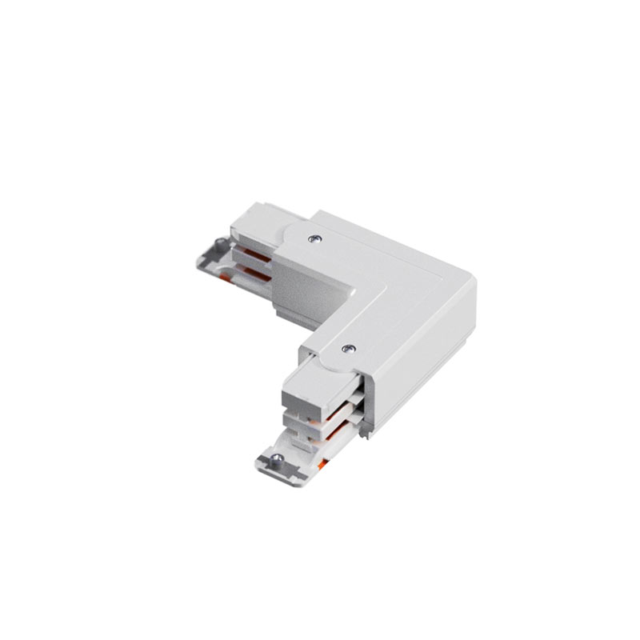 | XTS34-3 | 122,48 zł | 150,65 zł
GLOBAL Track Pro 3F zasilanie kątowe - L czarny RAL 9005 | 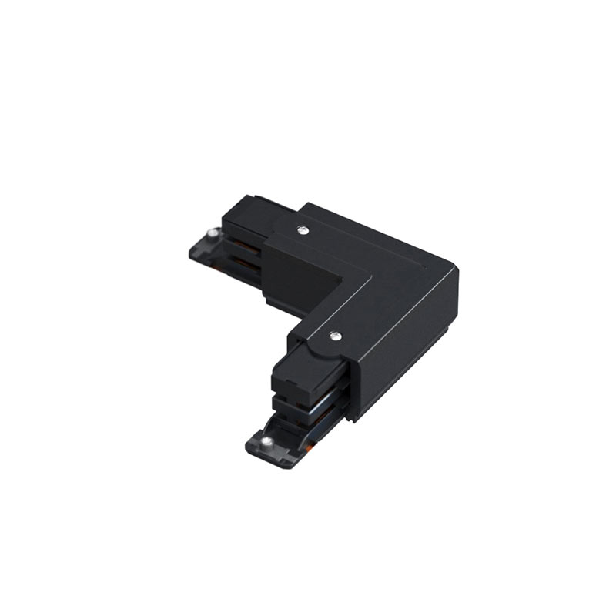 | XTS34-2 | 122,48 zł | 150,65 zł
GLOBAL Track Pro 3F zasilanie kątowe - L srebrny GLOBAL | 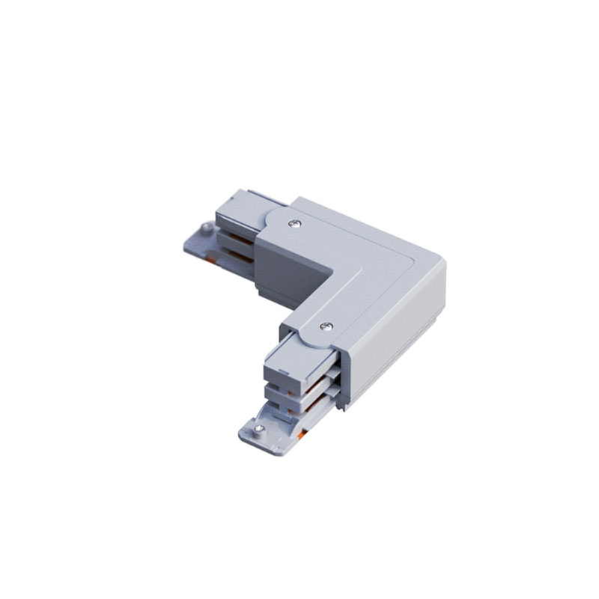 | XTS34-1 | 122,48 zł | 150,65 zł
GLOBAL Track Pro 3F zasilanie T biały RAL 9016 | 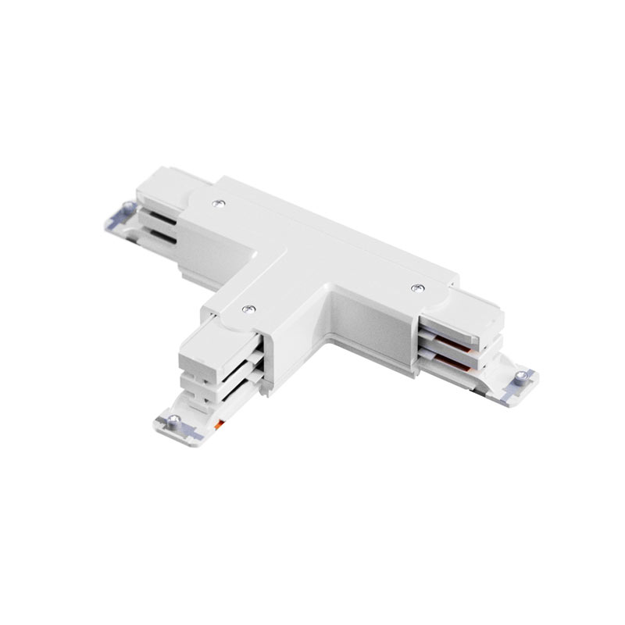 | XTS36-3 | 183,71 zł | 225,96 zł
GLOBAL Track Pro 3F zasilanie T czarny RAL 9005 | 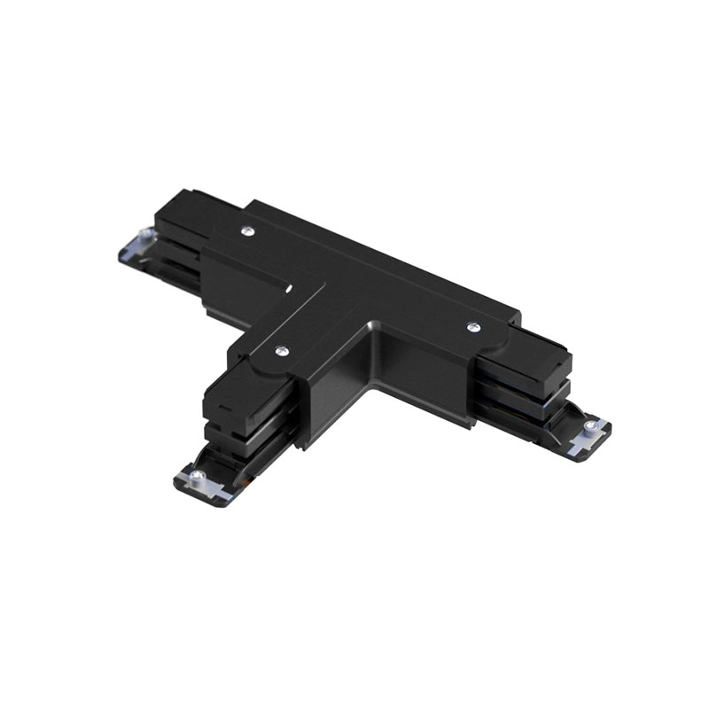 | XTS36-2 | 183,71 zł | 225,96 zł
GLOBAL Track Pro 3F zasilanie T srebrny GLOBAL | 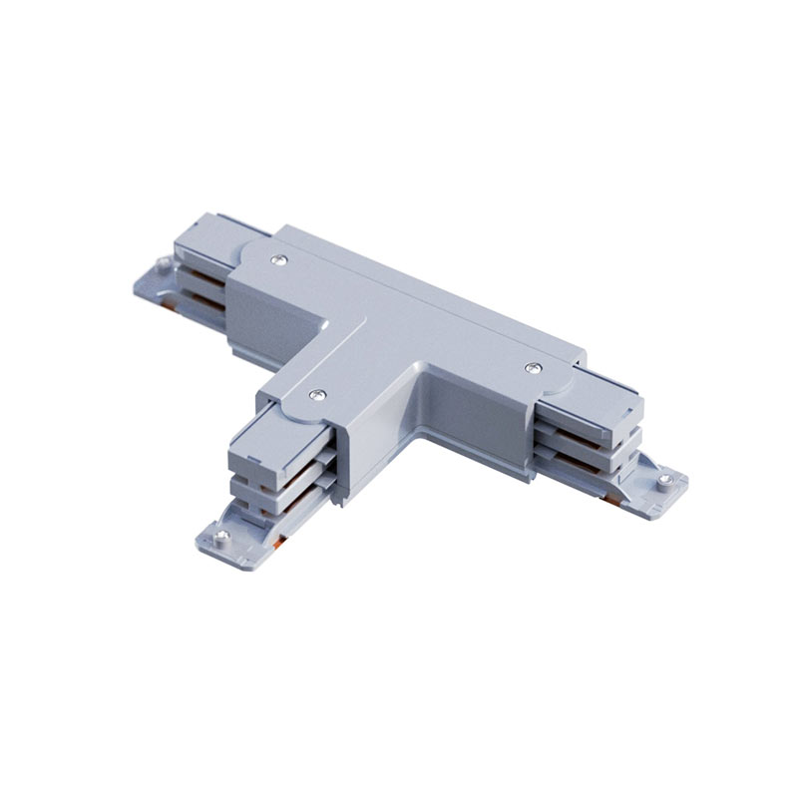 | XTS36-1 | 183,71 zł | 225,96 zł
GLOBAL Track Pro 3F zasilanie X biały RAL 9016 | 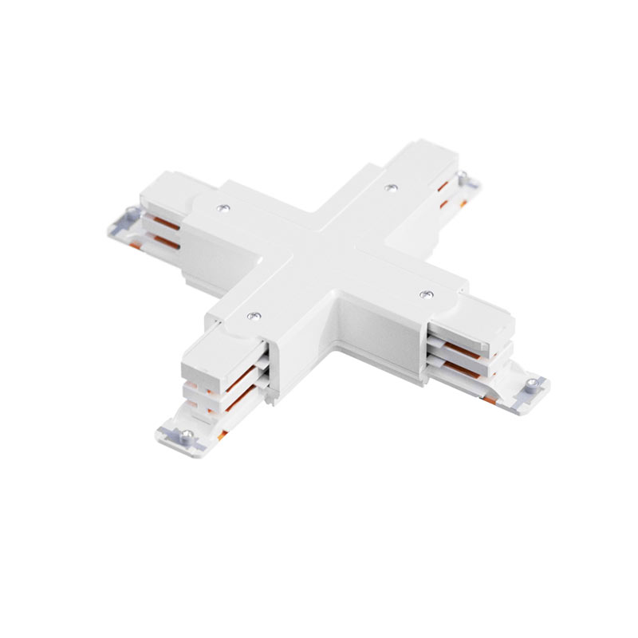 | XTS38-3 | 208,00 zł | 255,84 zł
GLOBAL Track Pro 3F zasilanie X czarny RAL 9005 | 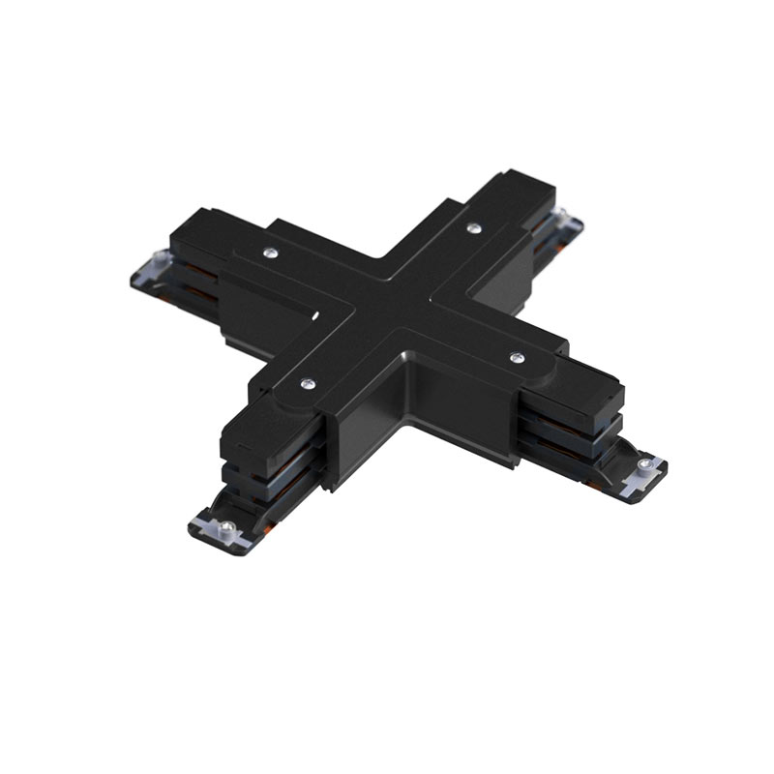 | XTS38-2 | 208,00 zł | 255,84 zł
GLOBAL Track Pro 3F zasilanie X srebrny GLOBAL | 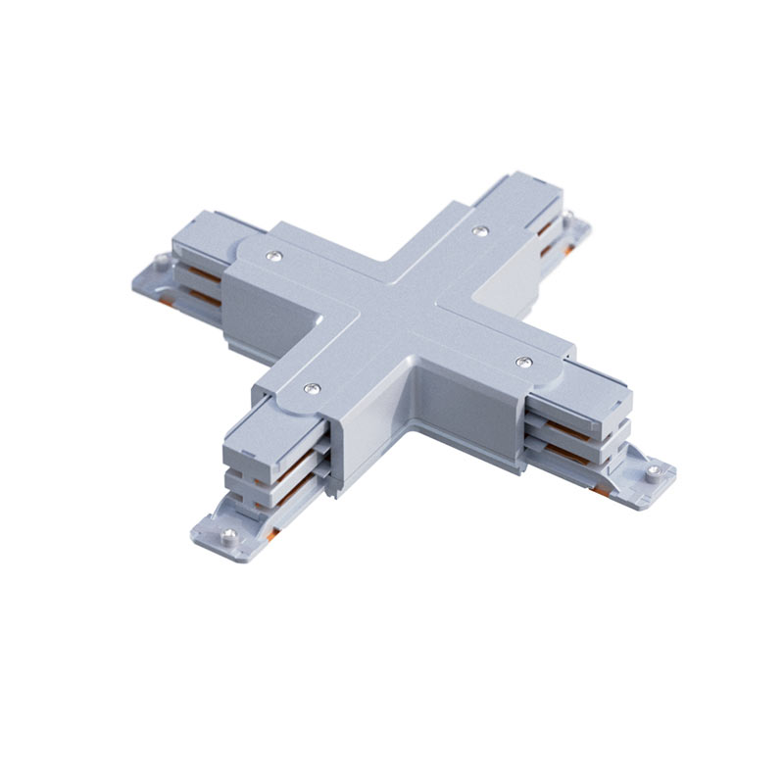 | XTS38-1 | 208,00 zł | 255,84 zł
Rozeta zasilająca 1500 biały sygnałowy (mat struktura-117) | 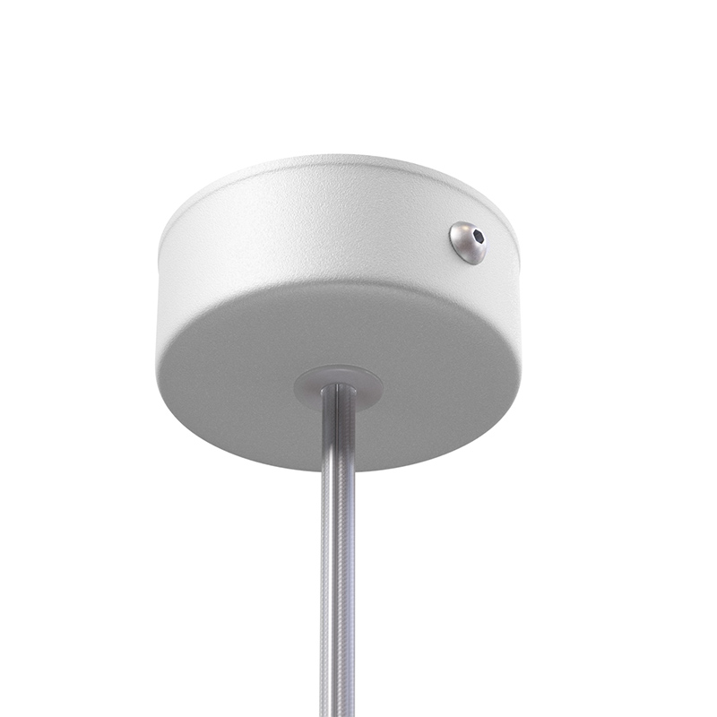 | rozeta_zasilajaca_1500 | 67,08 zł | 82,51 zł
Rozeta zasilająca 1500 czarny głęboki (mat struktura-116) | 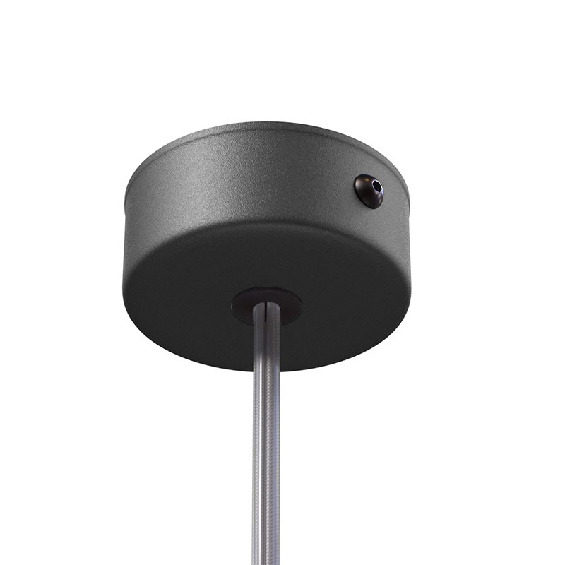 | rozeta_zasilajaca_1500 | 67,08 zł | 82,51 zł
Rozeta zasilająca 1500 srebrny aluminiowy (mat struktura-101) | 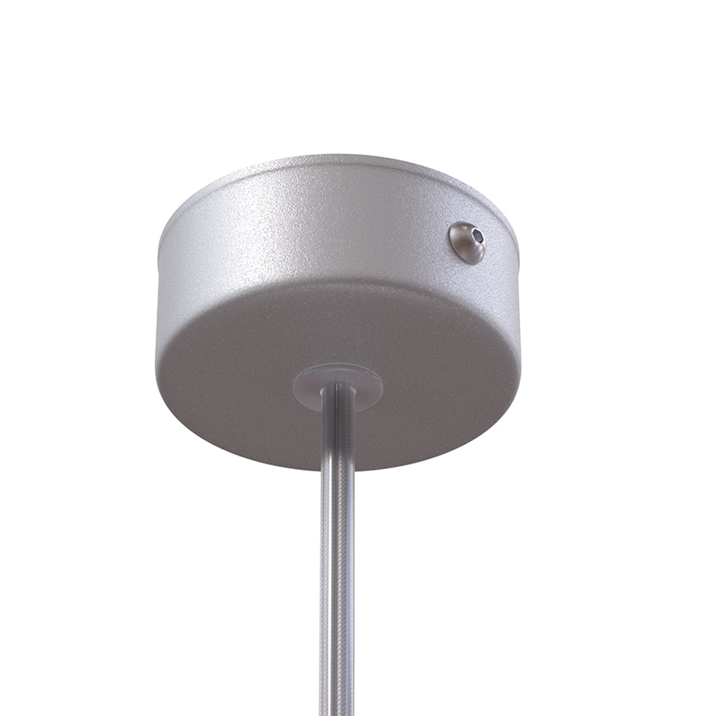 | rozeta_zasilajaca_1500 | 67,08 zł | 82,51 zł
Rozeta zasilająca 3000 biały sygnałowy (mat struktura-117) |  | rozeta_zasilajaca_3000 | 84,73 zł | 104,22 zł
Rozeta zasilająca 3000 czarny głęboki (mat struktura-116) |  | rozeta_zasilajaca_3000 | 84,73 zł | 104,22 zł
Rozeta zasilająca 3000 srebrny aluminiowy (mat struktura-101) |  | rozeta_zasilajaca_3000 | 84,73 zł | 104,22 zł
Rozeta zasilająca 4500 biały sygnałowy (mat struktura-117) |  | rozeta_zasilajaca_4500 | 102,37 zł | 125,92 zł
Rozeta zasilająca 4500 czarny głęboki (mat struktura-116) |  | rozeta_zasilajaca_4500 | 102,37 zł | 125,92 zł
Rozeta zasilająca 4500 srebrny aluminiowy (mat struktura-101) |  | rozeta_zasilajaca_4500 | 102,37 zł | 125,92 zł
Rozeta zasilająca 6000 biały sygnałowy (mat struktura-117) |  | rozeta_zasilajaca_6000 | 120,06 zł | 147,67 zł
Rozeta zasilająca 6000 czarny głęboki (mat struktura-116) |  | rozeta_zasilajaca_6000 | 120,06 zł | 147,67 zł
Rozeta zasilająca 6000 srebrny aluminiowy (mat struktura-101) |  | rozeta_zasilajaca_6000 | 120,06 zł | 147,67 zł
Zawiesie 3F 1500 | 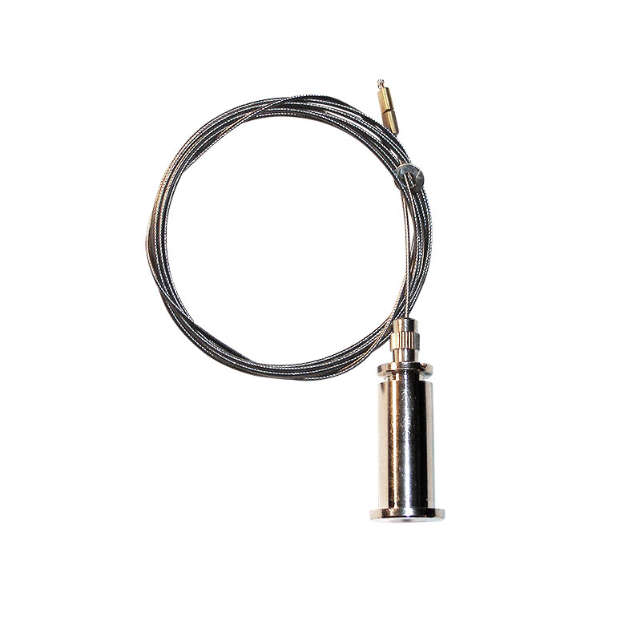 | zawiesie_3f_1500 | 29,73 zł | 36,57 zł
Zawiesie 3f 3000 |  | zawiesie_3f_3000 | 34,88 zł | 42,90 zł
Zawiesie 3f 4500 |  | zawiesie_3f_4500 | 40,04 zł | 49,25 zł
Zawiesie 3f 6000 |  | zawiesie_3f_6000 | 45,19 zł | 55,58 zł
GLOBAL Track Pro 3F osłona biały RAL 9016 (XTSF10-3) |  | XTSF10-3 | 14,66 zł | 18,03 zł
GLOBAL Track Pro 3F osłona czarny RAL 9005 (XTSF10-2) |  | XTSF10-2 | 14,66 zł | 18,03 zł
GLOBAL Track Pro 3F osłona srebrny GLOBAL (XTSF10-1) |  | XTSF10-1 | 14,66 zł | 18,03 zł
GLOBAL Track Pro 3F osłona biały RAL 9016 (XTSF30-3) |  | XTSF30-3 | 16,20 zł | 19,93 zł
GLOBAL Track Pro 3F osłona czarny RAL 9005 (XTSF30-2) |  | XTSF30-2 | 16,20 zł | 19,93 zł
GLOBAL Track Pro 3F osłona srebrny GLOBAL (XTSF30-1) |  | XTSF30-1 | 16,20 zł | 19,93 zł

